神戸600
BRM606近畿600km神戸 天地山海を巡る旅
 | ポイント | 道路 | 道路 | 区間 | 合計 | 備考 | ＰＣ開閉時間※４時スタート基準
1 | スタジアム前 S |  | 市道（高松線） | 0.0 | 0.0 | スタート 公園を出て右方向へ進む | 4:00～4:30
2 | 長田港北 S | 右折 | 市道（西山高松前池線→板宿本通） | 2.5 | 2.5 | この先信号多いので気を付けること
3 | 板宿商店街南 S | 左折 | 県道22号 | 1.7 | 4.2
4 | 平田南橋東 S | 左折 | 県道22号 | 0.1 | 4.3 | ここから緩やかな上りですが、路肩が狭いので注意！！
5 | 乗越 S | 右折 | 県道22号 | 3.0 | 7.3
6 | T字路 S | 右折 | 県道22号→県道16号 | 3.4 | 10.7
7 | 布施畑南 S | 右折 | 県道22号 | 0.6 | 11.3 | 緩い上りです。この先高速ICがあるので注意
8 | 西盛口 S | 右折 | 県道83号 | 9.8 | 21.1
9 | 三津田 S | 左折 | 県道85号 | 4.1 | 25.2
10 | 御坂東 S | 右折 | 県道38号 | 1.5 | 26.7
11 | 淡河本町 S | 左折 | 国道428号 | 5.3 | 32.0 | これよりアップダウン
12 | 吉川IC S | 右折 | 県道17号 | 9.4 | 41.4
13 | 吉安 S | 左折 | 県道512号 | 0.9 | 42.3
14 | 十字路 S | 左折 | 県道512号 | 0.1 | 42.4
15 | T字路 | 左折 | 県道316号 | 3.0 | 45.4
16 | 上吉川小学校北 S | 右折 | 県道316号 | 0.5 | 45.9
17 | 十字路 | 右折 | 県道75号 | 3.6 | 49.5
18 | 三本峠 S | 右折 | 県道141号 | 2.8 | 52.3
19 | ┤字路 | 左折 | 県道75号 | 0.4 | 52.7
20 | 十字路 | 左折 | 県道75号 | 0.6 | 53.3
21 | ト字路 | 右折 | 県道75号 | 1.8 | 55.1
22 | T字路 | 左折 | 国道176号 | 0.2 | 55.3 | 国道176号に合流
23 | 波賀野 S | 右折 | 国道372号 | 7.1 | 62.4
24 | 八上下 S | 右折 | 国道372号 | 9.4 | 71.8
25 | 小野新 S | 右折 | 国道372号 | 8.2 | 80.0
26 | 安田西 S | 左折 | 国道372号 | 0.3 | 80.3 | 角にローソンあり。この先74.5キロ天引トンネルは右側歩道推奨
27 | 天引 | 左折 | 県道54号→国道477号→府道19号 | 6.5 | 86.8 | ひたすら北上してください
28 | ト字路 | 右折 | 府道19号 | 16.0 | 102.8
29 | Y字路 | 右折 | 府道50号 | 1.2 | 104.0 | この先日吉ダム。
30 | ┤字路 | 左折 | 湖岸道 | 6.1 | 110.1 | 湖岸の道は対向車注意！！
31 | T字路 | 右折 | 府道364号 | 4.4 | 114.5
32 | T字路 | 左折 | 国道477号 | 1.9 | 116.4
33 | 十字路 S | 右折 | 国道477号 | 6.8 | 123.2
34 | T字路 S | 左折 | 国道162号 | 0.4 | 123.6
35 | PC1 道の駅ウッディー京北 | 直進 | 国道162号 | 0.5 | 124.1 | ウッディー京北の看板をバックに自転車の写真をとること | 07:39～12:16
36 | 安掛 S | 右折 | 府道38号 | 19.6 | 143.7
37 | 通過チェック① 美山茅葺の里 | 来た道戻る | 府道38号→国道162号 | 6.3 | 150.0 | 美山茅葺の里案内図をバックに自転車の写真をとること
38 | Y字路 | 右折 | 側道 | 53.7 | 203.7 | 側道へ。川沿いの道をそれる
39 | 十字路 S | 右折 | 県道24号 | 0.5 | 204.2
40 | 瓜生小学校南 S | 左折 | 県道22号 | 10.7 | 214.9
41 | 十字路 S | 右折 | 若狭梅街道 | 5.5 | 220.4
42 | PC2 ファミリーマート三方鳥浜店 | 左折 | 県道162号 | 7.6 | 228.0 | レシート取得すること | 10:45～19:12
43 | T字路 | 右折 | 県道162号→県道216号 | 0.1 | 228.1
44 | 通過チェック② 常神岬 | 来た道戻る | 県道216号 | 17.0 | 245.1 | 常神岬の碑をバックに自転車の写真をとること
45 | ト字路 | 右折 | 県道162号 | 12.7 | 257.8
46 | 西津公民館前 S | 左折 | 県道107号 | 18.6 | 276.4 | この先工事中につき迂回
47 | 十字路 S | 左折 | 市道（海岸通）→県道235号 | 2.7 | 279.1
48 | T字路 | 右折 | 国道27号 | 4.0 | 283.1
49 | ┤字路 | 左折 | 側道 | 30.0 | 313.1
50 | ト字路 | 右折 | 側道→国道27号 | 0.1 | 313.2
51 | 八田 S | 右折 | 国道178号 | 15.6 | 328.8
52 | Y字路 | 左折（側道へ） | 国道178号→府道604号 | 12.7 | 341.5 | この先自転車禁止区間につき側道より府道604号へ
53 | T字路 | 左折 | 府道604号 | 0.2 | 341.7
54 | 上司 S | 左折 | 府道604号→国道178号 | 2.1 | 343.8 | 途中国道178号へ合流
55 | Y字路 S | 左折（側道へ） | 府道2号 | 5.7 | 349.5 | 高架には乗らないこと
56 | ト字路 | 右折 | 市道 | 1.6 | 351.1 | 観光客が多いので注意
57 | ト字路 | 右折 | 市道→天橋立 | 0.1 | 351.2 | この先天橋立を走ります。歩行者注意。
58 | Y字路 | 右折 | 天橋立→市道 | 2.6 | 353.8
59 | T字路 S | 右折 | 国道178号 | 1.0 | 354.8 | 国道178号へ復帰
60 | 日出 S | 右折 | 市道 | 13.1 | 367.9
61 | 通過チェック③ 伊根の舟屋 | 左折 | 府道622号 | 2.0 | 369.9 | 伊根の舟屋をバックに自転車の写真を撮ること
62 | T字路 | 左折 | 国道178号 | 0.9 | 370.8
63 | 通過チェック④ 経が岬 標識 | 直進 | 国道178号 | 16.0 | 386.8 | 右側。経が岬看板をバックに自転車の写真を撮ること。 時間のある人は灯台まで行ってみては？
64 | 間人後ケ浜 S | 左折 | 国道178号 | 13.5 | 400.3
65 | 長田 S | 右折 | 国道178号 | 11.2 | 411.5
66 | 御陵 S | 左折 | 国道178号 | 0.3 | 411.8
67 | ト字路 | 直進 | フルーツライン | 7.5 | 419.3
68 | T字路 | 左折 | 国道178号 | 3.6 | 422.9
69 | ト字路 | 右折 | 国道178号 | 0.2 | 423.1
70 | 十楽 S | 右折 | 府道11号 | 6.6 | 429.7
71 | T字路 | 右折 | 府道11号→県道9号 | 0.7 | 430.4 | この先アップダウン。結構急こう配です。
72 | T字路 | 右折 | 県道９号 | 10.2 | 440.6 | 城崎大橋が建て替えられたのでルート変更！！しばらくして新しい橋を渡る
73 | 城崎温泉口 S | 右折 | 県道９号 | 2.0 | 442.6
74 | ト字路 | 右折 | 県道９号 | 0.4 | 443.0
75 | ト字路 | 右折 | 県道９号 | 0.5 | 443.5
76 | ┤字路 | 左折 | 市道 | 0.1 | 443.6
77 | PC3 城崎ロープウェイ入口 | 来た道戻る | 市道 | 0.1 | 443.7 | 城崎ロープウェイ入口看板をバックに自転車の写真をとること | 17:36～（7）09:36
78 | T字路 | 右折 | 県道９号 | 0.1 | 443.8
79 | T字路 | 左折 | 県道９号 | 0.4 | 444.2
80 | ト字路 | 右折 | 市道 | 0.3 | 444.5 | この先しばらく押し歩き
81 | ト字路 | 左折してすぐ右折 | 県道３号 | 0.7 | 445.2
82 | ト字路 | 右折 | 側道→国道482号 | 7.9 | 453.1 | 高架をくぐってすぐ右折。すぐに国道178号に合流
83 | 福田西 S | 左折 | 県道242号 | 2.2 | 455.3
84 | ┤字路 | 左折 | 県道713号 | 1.3 | 456.6
85 | 通過チェック⑤ 但馬コウノトリ空港 | 直進 | 県道713号 | 4.3 | 460.9 | 但馬コウノトリ空港前オブジェをバックに自転車の写真を撮ること
86 | T字路 | 右折 | 県道１号 | 3.5 | 464.4
87 | 土居西 S | 左折 | 国道312号 | 2.1 | 466.5
88 | T字路 | 右折 | 国道312号 | 0.5 | 467.0
89 | 赤崎 S | 左折 | 国道312号 | 4.6 | 471.6 | もう何も考えずひたすらまっすぐ走るのみ。生野峠あたりは寒いので頑張れ！！
90 | 上小田北 S | 道なり左折 | 国道312号→県道２号→ 県道１０４号→国道312号 | 4.0 | 475.6
91 | 井ノ口 S | 左折 | 国道３１２号 | 60.3 | 535.9
92 | 辻川 S | 左折 | 県道23号 | 0.6 | 536.5
93 | 田尻 S | 左折 | 県道23号 | 0.9 | 537.4 | ここからはノエスタブルべの定番帰路ルートですね。
94 | PC4 北条駅 | 直進 | 県道２３号→県道372号 | 7.1 | 544.5 | 右側。北条駅をバックに自転車の写真を撮ること。ちょうど交差点があるので交差点を渡るようにしてください。 | 20:58～（7）16:20
95 | 加西中野 S | 左折 | 県道２３号 | 7.2 | 551.7
96 | 桑原田 S | 右折 | 県道７９号 | 0.9 | 552.6
97 | 西山 S | 左折 | 県道６５号 | 9.8 | 562.4
98 | 神出町北 S | 右折 | 国道175号 | 8.9 | 571.3
99 | ┤字路 S | 左折 | 県道65号→県道16号 | 7.2 | 578.5
100 | 布施畑西 S | 左折 | 県道22号 | 11.4 | 589.9
101 | ┤字路 S | 左折 | 県道22号 | 1.8 | 591.7 | 個々からは市街地走行。気を付けて走ってください。
102 | 乗越 S | 左折 | 県道22号 | 3.4 | 595.1 | 交通量多いので注意
103 | 板宿商店街南 S | 右折 | 市道（板宿本通） | 2.9 | 598.0
104 | 長田港北 S | 左折 | 市道 | 1.7 | 599.7
105 | ┤字路 | 左折 | 市道 | 0.7 | 600.4
106 | ゴール ロッケン |  |  | 0.1 | 600.5 | お疲れさまでした！！ゴール受付を行ってください。 | 22:48 ～（7）20:00

（集合地点） |  |  | PC1 道の駅ウッディー京北 |  |  | 通過チェック① 美山茅葺の里
御崎公園
ノエビアスタジアム北東にある御崎公園集合です
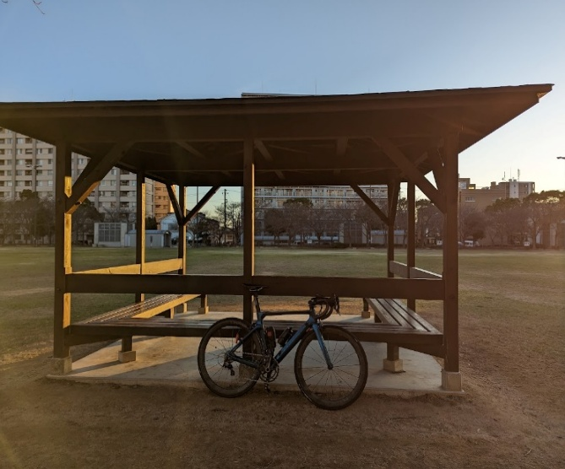
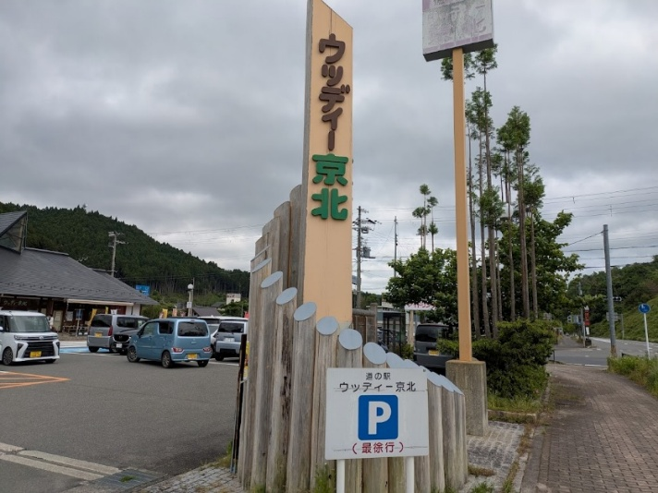
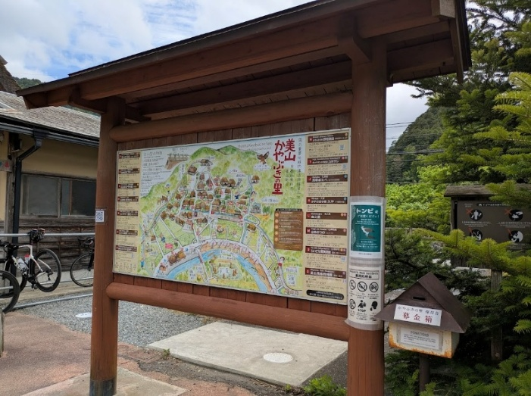

通過チェック② 常神岬 |  |  | 通過チェック③伊根の舟屋
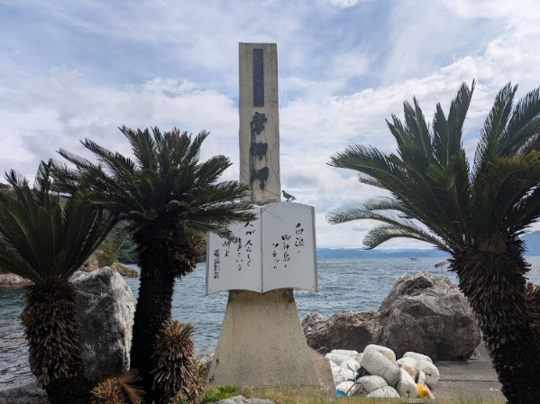
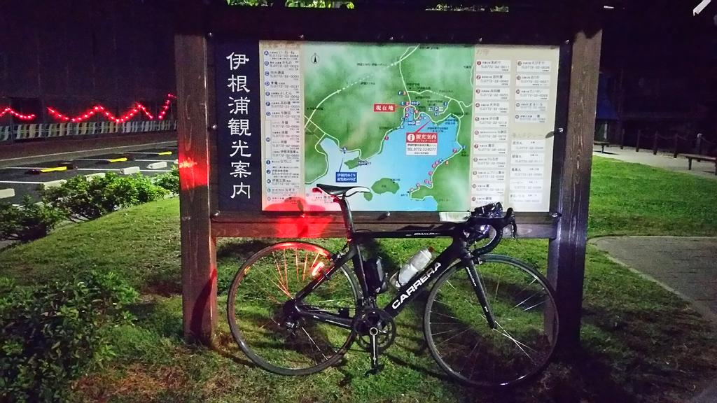
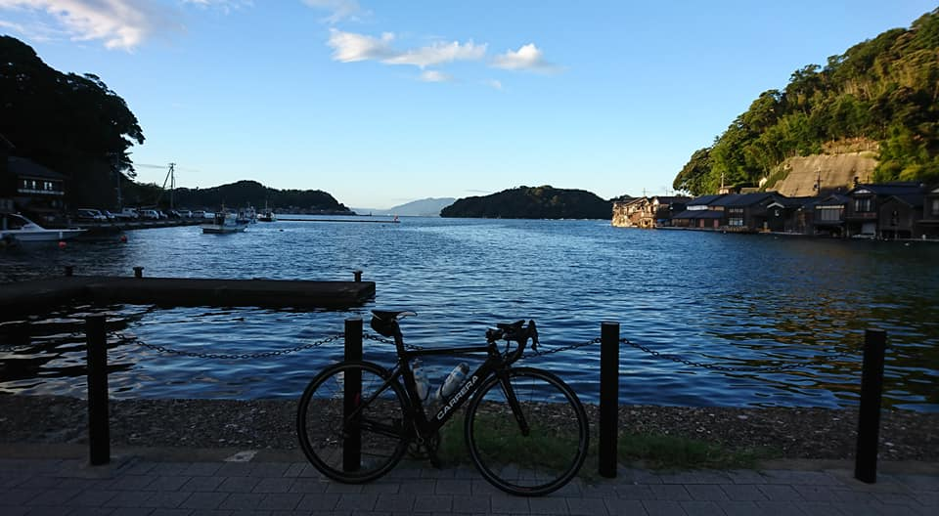

通過チェック④ 経が岬 標識 |  |  | PC3城崎ロープウェイ入口 |  |  | 通過チェック⑤ 但馬コウノトリ空港
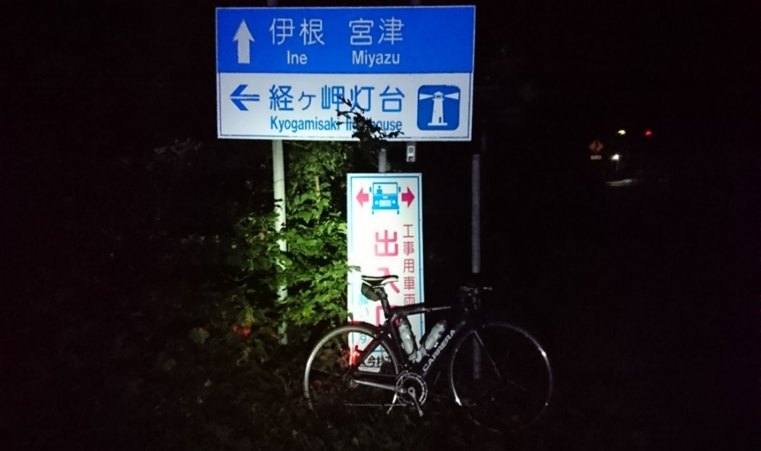
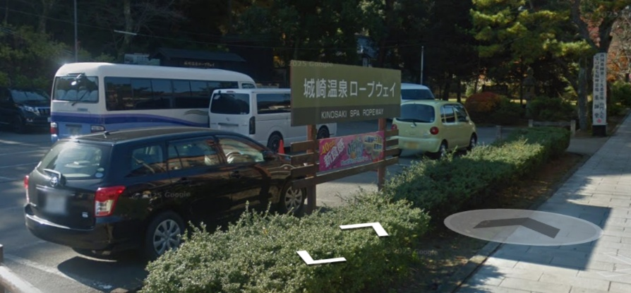
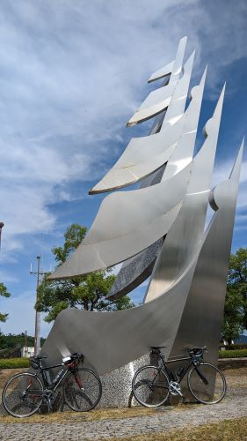

PC4北条駅 |  |  | ゴール受付 ロッケン
